練習③
タイピング練習帳 |  |  |  |  |  |  |  | 番号 | 1100 | 名前 | 情報太郎

回数 | 練習日 | 文字数 | 進んだ数 | 時間 | 速度 | 比較 | メモ |  |  |  |  | リスト
0 |  | 281 |  |  |  |  |  |  |  |  |  | ↑
1 | 2008-01-24 | 520 | 239 | 5 | 47.8 |  | ５分300文字を目標に頑張る |  |  |  |  | →
2 | 2008-01-31 | 730 | 210 | 5 | 42 |  | 入力モードが全角英数が出てきて時間をロスした |  |  |  |  | ↓
文字数が入力されていない場合、進んだ数や速度が空欄になるようにする。
比較の矢印は、入力規則のリストを使って、マウスでリストから選択して入力できるようにする。
3 | 2008-02-14 | 941 | 211 | 5 | 42.2 |  | １行目でEnterを押してしまった
4 | 2008-02-21 | 1163 | 222 | 5 | 44.4 |  | アウトライン番号がおかしなことになった
5 | 2008-02-28 | 1427 | 264 | 5 | 52.8 |  | 思うほど速く打てていなかった
6
7
8
9
10

練習③ (完成)
タイピング練習帳 |  |  |  |  |  |  |  | 番号 | 1100 | 名前 | 情報太郎

回数 | 練習日 | 文字数 | 進んだ数 | 時間 | 速度 | 比較 | メモ |  |  |  |  | リスト
0 |  | 281 |  |  |  |  |  |  |  |  |  | ↑
1 | 2008-01-24 | 520 | 239 | 5 | 47.8 |  | ５分300文字を目標に頑張る |  |  |  |  | →
2 | 2008-01-31 | 730 | 210 | 5 | 42 | ↓ | 入力モードが全角英数が出てきて時間をロスした |  |  |  |  | ↓
3 | 2008-02-14 | 941 | 211 | 5 | 42.2 | ↑ | １行目でEnterを押してしまった
4 | 2008-02-21 | 1163 | 222 | 5 | 44.4 | ↑ | アウトライン番号がおかしなことになった
5 | 2008-02-28 | 1427 | 264 | 5 | 52.8 | ↓ | 思うほど速く打てていなかった
6
7
8
9
10

速度の推移（回数）
速度の推移（日付）
 | 速度
2008-01-24 | 47.8
2008-01-31 | 42
2008-02-14 | 42.2
2008-02-21 | 44.4
2008-02-28 | 52.8

練習③ (改良１)
タイピング練習帳 |  |  |  |  |  |  |  | 番号 | 1100 | 名前 | 情報太郎

回数 | 練習日 | 文字数 | 進んだ数 | 時間 | 速度 | 比較 | メモ |  |  |  |  | リスト
0 |  | 281 |  |  |  |  |  |  |  |  |  | ↑
1 | 2008-01-24 | 520 | 239 | 5 | 47.8 |  | ５分300文字を目標に頑張る |  |  |  |  | →
2 | 2008-01-31 | 730 | 210 | 5 | 42 | ↓ | 入力モードが全角英数が出てきて時間をロスした |  |  |  |  | ↓
3 | 2008-02-14 | 941 | 211 | 5 | 42.2 | ↑ | １行目でEnterを押してしまった
=IF(G7>G6,"↑",IF(G7=G6,"→","↓"))
4 | 2008-02-21 | 1163 | 222 | 5 | 44.4 | ↑ | アウトライン番号がおかしなことになった
5 | 2008-02-28 | 1427 | 264 | 5 | 52.8 | ↑ | 思うほど速く打てていなかった
6 |  |  |  |  |  | ↑
7 |  |  |  |  |  | →
8 |  |  |  |  |  | →
9 |  |  |  |  |  | →
10 |  |  |  |  |  | →

速度の推移（回数）
速度の推移（日付）
 | 速度
2008-01-24 | 47.8
2008-01-31 | 42
2008-02-14 | 42.2
2008-02-21 | 44.4
2008-02-28 | 52.8

練習③ (改良２)
タイピング練習帳 |  |  |  |  |  |  |  | 番号 | 1100 | 名前 | 情報太郎
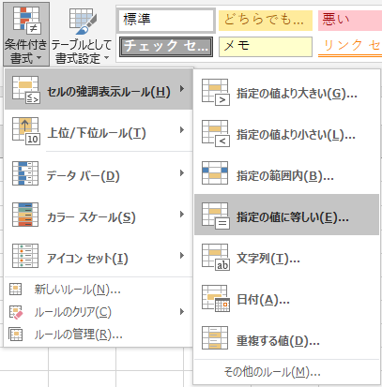
回数 | 練習日 | 文字数 | 進んだ数 | 時間 | 速度 | 比較 | メモ
0 |  | 281
1 | 2008-01-24 | 520 | 239 | 5 | 47.8 |  | ５分300文字を目標に頑張る
2 | 2008-01-31 | 730 | 210 | 5 | 42 | ↓ | 入力モードが全角英数が出てきて時間をロスした
3 | 2008-02-14 | 941 | 211 | 5 | 42.2 | ↑ | １行目でEnterを押してしまった
4 | 2008-02-21 | 1163 | 222 | 5 | 44.4 | ↑ | アウトライン番号がおかしなことになった
5 | 2008-02-28 | 1427 | 264 | 5 | 52.8 | ↑ | 思うほど速く打てていなかった
6 |  |  |  |  |  | ↑
7 |  |  |  |  |  | →
条件付き書式でわかりやすくする
8 |  |  |  |  |  | →
9 |  |  |  |  |  | →
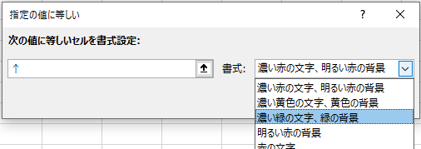
10 |  |  |  |  |  | →

速度の推移（回数）
速度の推移（日付）

